エビデンス
・一つのｃｙｇｗｉｎウィンドウで受信プログラムを実行する

 | <受信用プログラムコード画面>
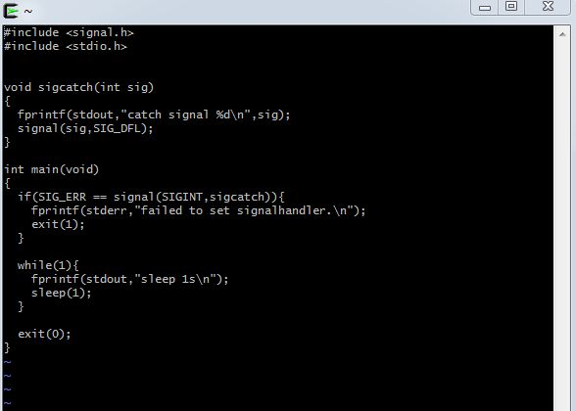

 | <プログラムのコンパイルと実行画面>
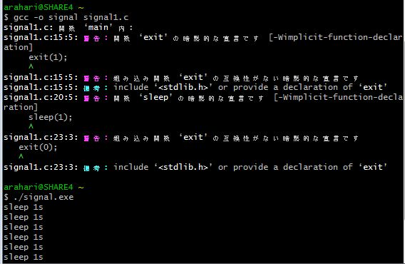
コンパイルを行う

プログラムの実行

・別ウィンドウのcygwinにて実行中のプロセスのPIDを調べる。

 | <実行中のPIDの確認画面>

signalが実行中のプロセスである
よってPIDは4336となる

・調べたPIDを元にkillコマンドを実行する
今回はプロセスを強制終了させる-9コマンドを使用する。

 | <コマンドの実行画面>
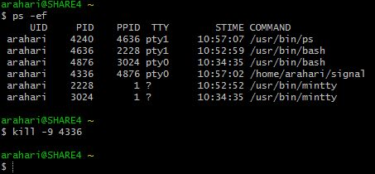

・一つ目のウィンドウの受信用のプログラムが強制終了したのを確認

 | <プログラム終了画面>


kill -9により強制終了

シグナル番号一覧
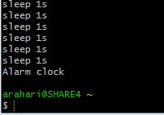
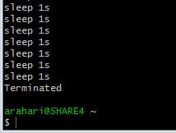
・主なシグナル番号一覧表

シグナル番号：シグナル名 | 効果説明

1: SIGHUP | 制御端末のハングアップ検出、または制御しているプロセスの死

2: SIGINT | キーボードからの割り込み

3: SIGQUIT | キーボードによる中止

4: SIGILL | 不正な命令

6: SIGABRT | abortからの中断シグナル

8: SIGKILL | 浮動小数点例外

9: SIGKILL | プロセスの強制終了

11:SIGSEGV | 不正なメモリー参照

13: SIGPIPE | パイプ破壊、読み手のないパイプへの書き出し

14: SIGALRM | alarmからのタイマーシグナル

15: SIGTERM | 終了シグナル

・それぞれのシグナルの実行結果（９は省略）

1: SIGHUP |  | 2: SIGINT

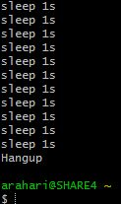
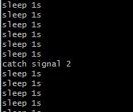

3: SIGQUIT |  | 4: SIGILL

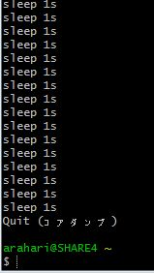
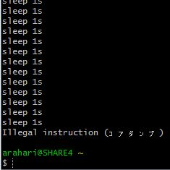

6: SIGABRT |  | 8: SIGKILL

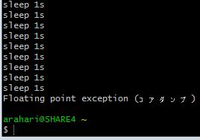
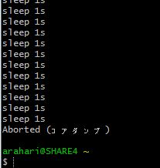

11:SIGSEGV |  | 13: SIGPIPE

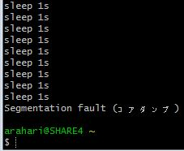
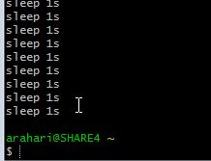

14: SIGALRM |  | 15: SIGTERM

